Прайс-Лист
 |  |  | www.newland.com.ua
 |  |  | www.opt.moda |  |  |  |  |  |  | 0 | 0.00
 |  |  | www.newland.com.ua/viber | optom@newland.com.ua
Бренд |  | Артикул | Товар | Колір | Код | Розмір | Ціна | Ціна зі знижкою | Залишок | Замовлення | Загальна сума
 | ДЛЯ ДІВЧИНКИ
 | Aziz
 | КОВДРА
 | Aziz | T11354 | Ковдра | Вязка; Бавовна100%;
 |  |  |  | кремовий/жовтий |  |  | 5.80
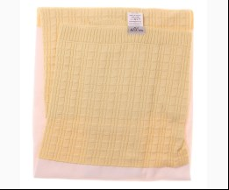
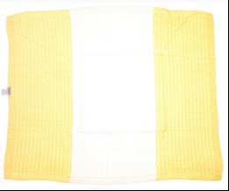
 |  |  |  | Ростовка | 908003 | uni (1 шт) | 5.80 | 5.80 | 11

 | Aziz | 011119 | Ковдра | Трикотаж; Бавовна100%;
 |  |  |  | кремовий |  |  | 13.18
 |  |  |  | Ростовка | 929908 | uni (1 шт) | 13.18 | 1.98 | 1

 | Aziz | 011129 | Ковдра | Трикотаж; Бавовна100%;
 |  |  |  | кремовий/синій |  |  | 14.08
 |  |  |  | Ростовка | 929909 | uni (1 шт) | 14.08 | 2.11 | 1

 |  |  |  | кремовий/фуксія |  |  | 14.08
 |  |  |  | Ростовка | 929910 | uni (1 шт) | 14.08 | 2.11 | 1

 | Aziz | 011185 | Ковдра | Трикотаж;
 |  |  |  | кремовий |  |  | 12.48
 |  |  |  | Ростовка | 929947 | uni (1 шт) | 12.48 | 1.87 | 1

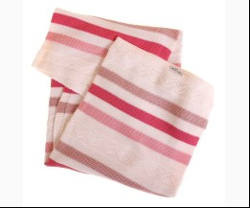
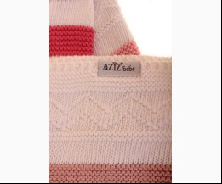
 | Aziz | Т11419 | Ковдра В`язана 80x100 см | Вязка; Бавовна100%;
 |  |  |  | кремовий/рожевий |  |  | 8.55
 |  |  |  | Ростовка | 941863 | uni (1 шт) | 8.55 | 8.55 | 14

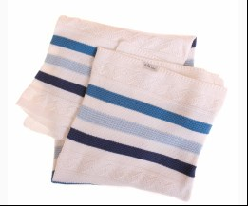
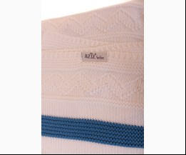
 |  |  |  | кремовий/синій |  |  | 8.55
 |  |  |  | Ростовка | 941864 | uni (1 шт) | 8.55 | 8.55 | 1

 | Aziz | 011157 | Ковдра-Куточок | Трикотаж; Бавовна100%;
 |  |  |  | кремовий |  |  | 14.65
 |  |  |  | Ростовка | 929935 | uni (1 шт) | 14.65 | 2.20 | 1

 | ПОСТІЛЬНИЙ КОМПЛЕКТ
 | Aziz | 5012 | Постільна Білизна 4 од. | Текстиль; Бавовна100%;
 |  |  |  | с-рожевий |  |  | 29.79
 |  |  |  | Ростовка | 930076 | uni (1 шт) | 29.79 | 4.47 | 1

 | ХАЛАТ
 | Aziz | 065006 | Халат + Куточок + Рукавичка | Махра; Бавовна80%,поліестер20%;
 |  |  |  | білий |  |  | 23.20
 |  |  |  | Ростовка | 936658 | 50 (1 шт) | 23.20 | 3.48 | 1

 | Aziz | 5004 | Халат 3 од. | Махра; Бавовна80%,поліестер20%;
 |  |  |  | рожевий
 |  |  |  |  | 319796 |  |  |  | 1

 | Bebetto
 | КОВДРА
 | Bebetto | BBT-B355 | Ковдра | Фліс; Акріл85%,поліестер15%;
 |  |  |  | бежевий/рожевий |  |  | 16.85
 |  |  |  | Ростовка | 929988 | uni (1 шт) | 16.85 | 16.85 | 1

 | КОНВЕРТ
 | Bebetto | BBT-P131 | Конверт + Подушка | Трикотаж; Бавовна100%;
 |  |  |  | бежевий/рожевий |  |  | 15.00
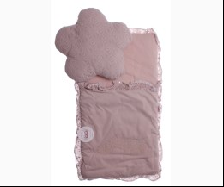
 |  |  |  | Ростовка | 915570 | uni (1 шт) | 15.00 | 15.00 | 4

 | ПЕЛЮШКА
 | Bebetto | BBT-B338 | Пелюшка | Фланель; Бавовна100%;
 |  |  |  | білий/кораловий |  |  | 8.65
 |  |  |  | Ростовка | 930088 | uni (1 шт) | 8.65 | 8.65 | 1

 | Bebitof
 | КОВДРА
 | Bebitof | 85965 | Ковдра | Велсофт; Поліестер100%;
 |  |  |  | блакитний |  |  | 7.00
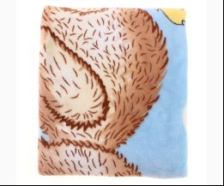
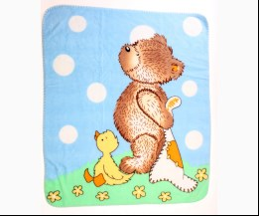
 |  |  |  | Ростовка | 929999 | uni (1 шт) | 7.00 | 4.20 | 1

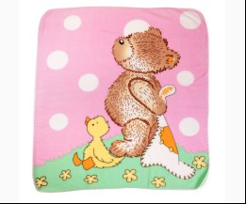
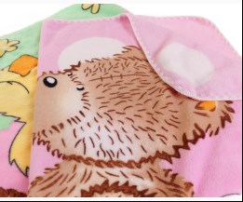
 |  |  |  | рожевий |  |  | 7.00
 |  |  |  | Ростовка | 930001 | uni (1 шт) | 7.00 | 7.00 | 4

 | Bibaby
 | КОВДРА
 | Bibaby | 64207 | Ковдра | Трикотаж; Бавовна80%,поліестер20%;
 |  |  |  | т-рожевий |  |  | 13.30
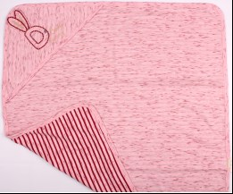
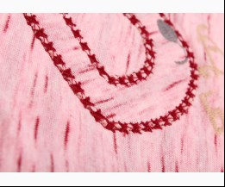
 |  |  |  | Ростовка | 908064 | uni (1 шт) | 13.30 | 7.98 | 4

 | Bibaby | 64060 | Ковдра | Трикотаж; Бавовна100%;
 |  |  |  | кремовий |  |  | 7.79
 |  |  |  | Ростовка | 930009 | uni (1 шт) | 7.79 | 7.79 | 1

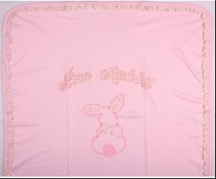
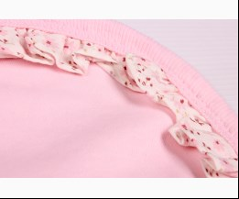
 | Bibaby | 64192 | Ковдра | Трикотаж; Бавовна100%;
 |  |  |  | рожевий |  |  | 12.95
 |  |  |  | Ростовка | 908055 | uni (1 шт) | 12.95 | 7.77 | 1

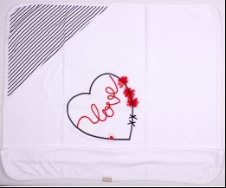
 | Bibaby | 64135 | Ковдра | Трикотаж; Бавовна100%;
 |  |  |  | кремовий/т-синій |  |  | 8.70
 |  |  |  | Ростовка | 908046 | uni (1 шт) | 8.70 | 5.22 | 2

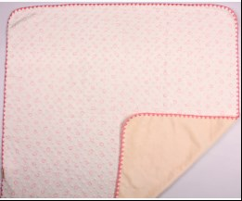
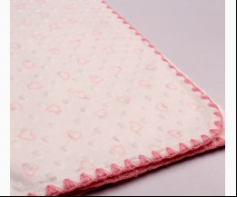
 | Bibaby | 64047 | Ковдра | Велюр Фактурный; Поліестер100%;
 |  |  |  | кремовий |  |  | 11.90
 |  |  |  | Ростовка | 908030 | uni (1 шт) | 11.90 | 11.90 | 5

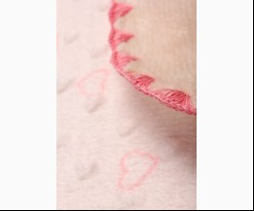
 |  |  |  | рожевий |  |  | 11.90
 |  |  |  | Ростовка | 908029 | uni (1 шт) | 11.90 | 11.90 | 8

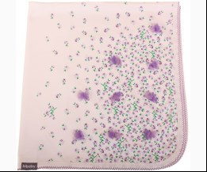
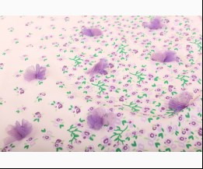
 | Bibaby | 64068 | Ковдра | Трикотаж; Бавовна100%;
 |  |  |  | кремовий/ліловий |  |  | 9.59
 |  |  |  | Ростовка | 930010 | uni (1 шт) | 9.59 | 9.59 | 1

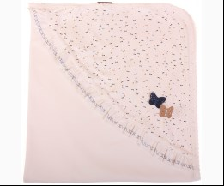
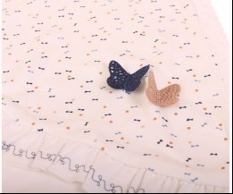
 | Bibaby | 64071 | Ковдра + Куточок | Трикотаж; Бавовна100%;
 |  |  |  | кремовий |  |  | 8.70
 |  |  |  | Ростовка | 930012 | uni (1 шт) | 8.70 | 8.70 | 1

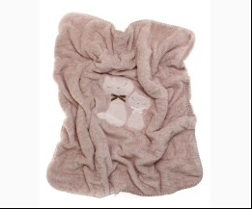
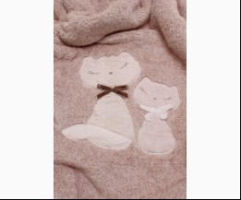
 | Bibaby | 64389 | Ковдра 88 x 100 см | Велсофт; Поліестер100%;
 |  |  |  | м-коричневий |  |  | 15.70
 |  |  |  | Ростовка | 909641 | uni (1 шт) | 15.70 | 14.13 | 21

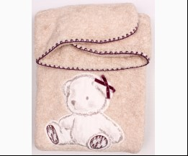
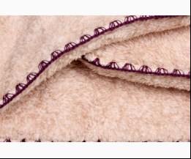
 | Bibaby | 64245 | Ковдра 88 x 100 см | Велсофт; Поліестер100%;
 |  |  |  | коричневий |  |  | 15.70
 |  |  |  | Ростовка | 918324 | uni (1 шт) | 15.70 | 14.13 | 14

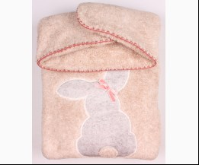
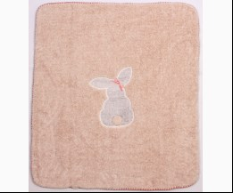
 | Bibaby | 64247 | Ковдра 88 x 100 см | Велсофт; Поліестер100%;
 |  |  |  | м-коричневий |  |  | 15.70
 |  |  |  | Ростовка | 908074 | uni (1 шт) | 15.70 | 14.13 | 1

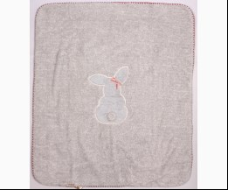
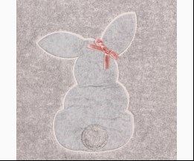
 |  |  |  | м-сірий |  |  | 15.70
 |  |  |  | Ростовка | 908073 | uni (1 шт) | 15.70 | 14.13 | 1

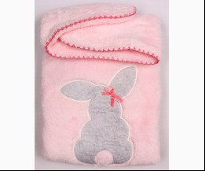
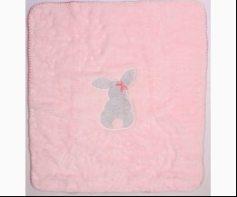
 |  |  |  | рожевий |  |  | 15.70
 |  |  |  | Ростовка | 908076 | uni (1 шт) | 15.70 | 14.13 | 2

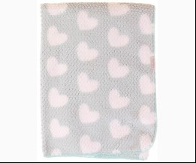
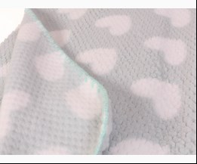
 | Bibaby | 64628 | Ковдра 90 x 90см | Фліс; Поліестер100%;
 |  |  |  | мятний |  |  | 9.35
 |  |  |  | Ростовка | 947707 | uni (1 шт) | 9.35 | 9.35 | 12

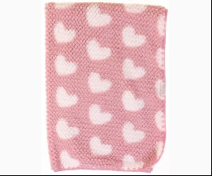
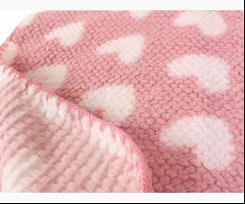
 |  |  |  | рожевий |  |  | 9.35
 |  |  |  | Ростовка | 947708 | uni (1 шт) | 9.35 | 9.35 | 7

 | КОНВЕРТ
 | Bibaby | 65094 | Конверт 3 од. | Велсофт Фактурний; Поліестер100%;
 |  |  |  | рожевий |  |  | 24.15
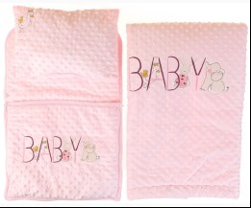
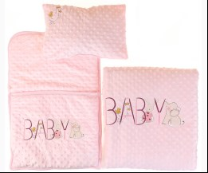
 |  |  |  | Ростовка | 930126 | uni (1 шт) | 24.15 | 14.49 | 1

 | ПЕЛЮШКА
 | Bibaby | 64329 | Пелюшка | Текстиль; Бавовна100%;
 |  |  |  | рожевий |  |  | 5.85
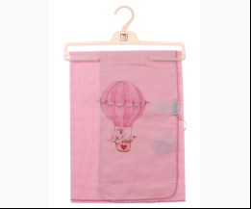
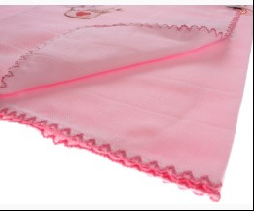
 |  |  |  | Ростовка | 908760 | uni (1 шт) | 5.85 | 5.85 | 1

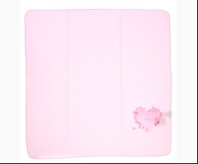
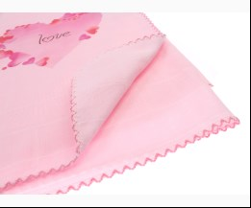
 | Bibaby | 64331 | Пелюшка | Текстиль; Бавовна100%;
 |  |  |  | рожевий |  |  | 5.85
 |  |  |  | Ростовка | 911345 | uni (1 шт) | 5.85 | 5.85 | 3

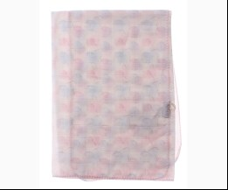
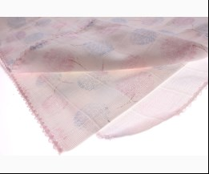
 | Bibaby | 64353 | Пелюшка | Текстиль; Бавовна100%;
 |  |  |  | кремовий |  |  | 6.40
 |  |  |  | Ростовка | 909093 | uni (1 шт) | 6.40 | 3.84 | 1

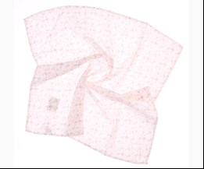
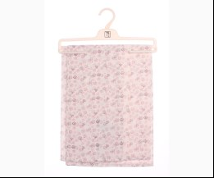
 | Bibaby | 64362 | Пелюшка | Текстиль; Бавовна100%;
 |  |  |  | кремовий |  |  | 6.30
 |  |  |  | Ростовка | 911350 | uni (1 шт) | 6.30 | 6.30 | 5

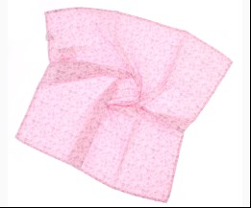
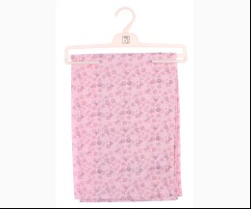
 |  |  |  | рожевий |  |  | 6.30
 |  |  |  | Ростовка | 911349 | uni (1 шт) | 6.30 | 3.78 | 7

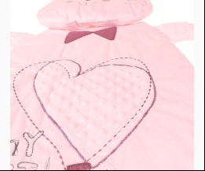
 | Bibaby | 65002 | Подушка + Матрац Непромокайка | Трикотаж; Бавовна100%;
 |  |  |  | рожевий |  |  | 10.63
 |  |  |  | Ростовка | 930119 | uni (1 шт) | 10.63 | 10.63 | 1

 | РУШНИК
 | Bibaby | 66333 | Рушник-Куточок 74х75 см | Махра; Бавовна100%;
 |  |  |  | кремовий |  |  | 10.75
 |  |  |  | Ростовка | 946378 | uni (1 шт) | 10.75 | 10.75 | 19

 | Bibaby | 66334 | Рушник-Куточок 74х75 см | Махра; Бавовна100%;
 |  |  |  | кремовий/персиковий |  |  | 10.75
 |  |  |  | Ростовка | 946458 | uni (1 шт) | 10.75 | 10.75 | 11

 | Bibaby | 66318 | Рушник-Куточок з Рукавичкою 85х90 см | Махра; Бавовна100%;
 |  |  |  | кремовий/жовтий |  |  | 11.50
 |  |  |  | Ростовка | 946729 | uni (1 шт) | 11.50 | 11.50 | 5

 | Bibaby | 66323 | Рушник-Куточок з Рукавичкою 85х90 см | Махра; Бавовна100%;
 |  |  |  | кремовий/кораловий |  |  | 11.50
 |  |  |  | Ростовка | 946731 | uni (1 шт) | 11.50 | 11.50 | 5

 | Bibaby | 66328 | Рушник-Куточок з Рукавичкою 85х90 см | Махра; Бавовна100%;
 |  |  |  | кремовий/жовтий |  |  | 11.50
 |  |  |  | Ростовка | 946733 | uni (1 шт) | 11.50 | 11.50 | 5

 | Bibaby | 66187 | Рушник-Куточок 3 од. | Махра; Бавовна100%;
 |  |  |  | кремовий/персиковий |  |  | 11.75
 |  |  |  | Ростовка | 908779 | uni (1 шт) | 11.75 | 11.75 | 2

 | Bibaby | 66304 | Рушник-Куточок 75х75 см | Махра; Бавовна100%;
 |  |  |  | кремовий/рожевий |  |  | 10.40
 |  |  |  | Ростовка | 943151 | uni (1 шт) | 10.40 | 10.40 | 7

 | Bibaby | 66355 | Рушник-Куточок 75х75 см | Махра; Бавовна100%;
 |  |  |  | кремовий/персиковий |  |  | 8.95
 |  |  |  | Ростовка | 947368 | uni (1 шт) | 8.95 | 8.95 | 1

 | Bibaby | 66356 | Рушник-Куточок 75х75 см | Махра; Бавовна100%;
 |  |  |  | кремовий/рожевий |  |  | 8.95
 |  |  |  | Ростовка | 947369 | uni (1 шт) | 8.95 | 8.95 | 3

 | Bibaby | 66261 | Рушник-Куточок 85х90 см | Махра; Бавовна100%;
 |  |  |  | кремовий/рожевий |  |  | 8.20
 |  |  |  | Ростовка | 937019 | uni (1 шт) | 8.20 | 8.20 | 10

 | Bibaby | 66292 | Рушник-Куточок 85х90 см | Махра; Бавовна100%;
 |  |  |  | кремовий/персиковий |  |  | 11.60
 |  |  |  | Ростовка | 943150 | uni (1 шт) | 11.60 | 11.60 | 1

 | ХАЛАТ
 | Bibaby | 66264 | Халат | Махра; Бавовна100%; З Капюшоном;
 |  |  |  | кремовий |  |  | 10.65
 |  |  |  | Ростовка | 936938 | 86, 92, 98, 104 (4 шт) | 42.60 | 42.60 | 3

 |  |  |  |  | 513672 | 104 | 10.65 | 10.65 | 2
 |  |  |  |  | 513669 | 86 | 10.65 | 10.65 | 1
 |  |  |  |  | 513670 | 92 | 10.65 | 10.65 | 2

 | Bibaby | 66316 | Халат | Махра; Бавовна100%; З Капюшоном;
 |  |  |  | жовтий |  |  | 11.75
 |  |  |  | Ростовка | 945739 | 92, 98 (2 шт) | 23.50 | 23.50 | 2

 |  |  |  |  | 542511 | 98 | 11.75 | 11.75 | 2

 | Bibaby | 66316-2 | Халат | Махра; Бавовна100%; З Капюшоном;
 |  |  |  | жовтий |  |  | 13.45
 |  |  |  |  | 542513 | 110 | 13.45 | 13.45 | 1

 | Bibaby | 66071 | Халат | Махра; Бавовна100%;
 |  |  |  | кремовий/ліловий |  |  | 7.54
 |  |  |  |  | 379069 | 104 | 7.54 | 7.54 | 1

 | Bibaby | 66259 | Халат 3 од. | Махра; Бавовна100%;
 |  |  |  | кремовий/рожевий |  |  | 15.15
 |  |  |  | Ростовка | 938713 | 86 (1 шт) | 15.15 | 15.15 | 1

 | Bimini
 | КОВДРА
 | Bimini | 64550 | Ковдра 75 x 95см | Трикотаж; Бавовна70%,поліестер30%;
 |  |  |  | рожевий |  |  | 6.25
 |  |  |  | Ростовка | 947713 | uni (1 шт) | 6.25 | 6.25 | 12

 | РУШНИК
 | Bimini | 66310 | Рушник-Куточок 74х74 см | Махра; Бавовна100%;
 |  |  |  | персиковий |  |  | 6.60
 |  |  |  | Ростовка | 944077 | uni (1 шт) | 6.60 | 6.60 | 16

 |  |  |  | салатовий |  |  | 6.60
 |  |  |  | Ростовка | 945351 | uni (1 шт) | 6.60 | 6.60 | 42

 | Bimini | 66308 | Рушник-Куточок 74х74 см | Махра; Бавовна100%;
 |  |  |  | персиковий |  |  | 6.60
 |  |  |  | Ростовка | 945257 | uni (1 шт) | 6.60 | 6.60 | 11

 |  |  |  | рожевий |  |  | 6.60
 |  |  |  | Ростовка | 945258 | uni (1 шт) | 6.60 | 6.60 | 5

 | ХАЛАТ
 | Bimini | 66311 | Халат + Капці | Махра; Бавовна100%; З Капюшоном;
 |  |  |  | жовтий |  |  | 5.60
 |  |  |  | Ростовка | 945757 | 86 (1 шт) | 5.60 | 5.60 | 3

 |  |  |  | персиковий |  |  | 5.60
 |  |  |  | Ростовка | 945758 | 86 (1 шт) | 5.60 | 5.60 | 7

 | Bimini | 66188 | Халат + Рушничок + Тапки + Рукавичка | Махра; Бавовна100%;
 |  |  |  | кремовий |  |  | 11.00
 |  |  |  | Ростовка | 908780 | 86 (1 шт) | 11.00 | 6.60 | 8

 |  |  |  | рожевий |  |  | 11.00
 |  |  |  | Ростовка | 908781 | 86 (1 шт) | 11.00 | 11.00 | 9

 | Bimini | 66190 | Халат + Рушничок + Тапки + Рукавичка | Махра; Бавовна100%;
 |  |  |  | кремовий |  |  | 11.00
 |  |  |  | Ростовка | 913841 | 86 (1 шт) | 11.00 | 11.00 | 9

 |  |  |  | рожевий |  |  | 11.00
 |  |  |  | Ростовка | 913842 | 86 (1 шт) | 11.00 | 6.60 | 1

 | Breeze
 | КОНВЕРТ
 | Breeze | BTS-130 | Конверт | Махра; Поліестер100%;
 |  |  |  | рожевий |  |  | 9.85
 |  |  |  | Ростовка | 914470 | uni (1 шт) | 9.85 | 9.85 | 3

 | MiniWorld
 | КОВДРА
 | MiniWorld | 14192 | Ковдра-Конверт | Велюр; Бавовна100%;
 |  |  |  | кремовий |  |  | 10.35
 |  |  |  | Ростовка | 907872 | uni (1 шт) | 10.35 | 6.21 | 3

 | MiniWorld | 14178 | Ковдра-Конверт | Велюр; Бавовна100%;
 |  |  |  | кремовий |  |  | 10.35
 |  |  |  | Ростовка | 907870 | uni (1 шт) | 10.35 | 6.21 | 2

 | РУШНИК
 | MiniWorld | 16065 | Рушник-Куточок + Рукавичка 74х74 см | Махра; Бавовна70%,поліестер30%;
 |  |  |  | кремовий/персиковий |  |  | 7.15
 |  |  |  | Ростовка | 945873 | uni (1 шт) | 7.15 | 7.15 | 21

 |  |  |  | кремовий/рожевий |  |  | 7.15
 |  |  |  | Ростовка | 945874 | uni (1 шт) | 7.15 | 7.15 | 18

 |  |  |  | кремовий/т-рожевий |  |  | 7.15
 |  |  |  | Ростовка | 945875 | uni (1 шт) | 7.15 | 7.15 | 12

 | MiniWorld | 16908 | Рушник-Куточок + Рукавичка 75х75 см | Махра; Бавовна70%,поліестер30%;
 |  |  |  | жовтий |  |  | 7.60
 |  |  |  | Ростовка | 948152 | uni (1 шт) | 7.60 | 7.60 | 8

 |  |  |  | кораловий |  |  | 7.60
 |  |  |  | Ростовка | 948153 | uni (1 шт) | 7.60 | 7.60 | 10

 |  |  |  | рожевий |  |  | 7.60
 |  |  |  | Ростовка | 948154 | uni (1 шт) | 7.60 | 7.60 | 9

 |  |  |  | т-рожевий |  |  | 7.60
 |  |  |  | Ростовка | 948155 | uni (1 шт) | 7.60 | 7.60 | 9

 | MiniWorld | 15535 | Рушник-Куточок + Рукавичка 75х75 см | Махра; Бавовна70%,поліестер30%;
 |  |  |  | персиковий |  |  | 7.60
 |  |  |  | Ростовка | 948122 | uni (1 шт) | 7.60 | 7.60 | 6

 |  |  |  | рожевий |  |  | 7.60
 |  |  |  | Ростовка | 948123 | uni (1 шт) | 7.60 | 7.60 | 6

 |  |  |  | с-бузковий |  |  | 7.60
 |  |  |  | Ростовка | 948124 | uni (1 шт) | 7.60 | 7.60 | 7

 | MiniWorld | 14846 | Рушник-Куточок 2 од. | Махра; Бавовна100%;
 |  |  |  | пудровий |  |  | 8.00
 |  |  |  | Ростовка | 916410 | uni (1 шт) | 8.00 | 8.00 | 1

 | MiniWorld | 14225 | Рушник-Куточок 2 од. | Махра; Бавовна100%;
 |  |  |  | червоний |  |  | 6.55
...

